Calculo
f > R | sim |  | Potência Carga |  |  |  |  |  |  | Distância | Nominal | Tensão | Cabos |  |  |  | Corrente |  |  |  |  |  |  |  |  |  |  |  |  |  |  |  | CAP. FAB (t) | CAP. PLSV (t) | Viagens | t (emendas) | km/dia | km/dia | $/dia
 |  |  |  |  |  |  |  |  |  |  |  |  |  |  |  |  |  |  |  |  |  |  |  |  |  |  |  |  |  |  |  |  | 300 | 3640 | 2 | 1.5 | 17.2 | 8.6 | $275,000.00
%R/Freq | F(Hz) | EFF | MW | Fat. Pot. | MVA | x | y | x | y | km | kV | Carga (%) | Seção | # Cabos | Fator | Amp | Carga (A) | Vs [%] |  | Is[%] |  | Ps [MW] | Vr [%] |  | Ir [%] |  | Pr [MW] | Perd[%] | Ss | Sr | Qs(Var) | $ Aquisição | peso umb | dias viagem | n° emendas | dias emenda | dias spool | dias instalação |  | $ Instalação
0% | 60 | 100.00% | 4.00 | 0.9200 | 4.35 | 29.96 | 4.00 | 30 | 5 | 1.00 | 25.00 | 100% | 20/35kV EPR 50mm2 Cu | 1 | 1 | 153.7 | 100 | 100% | 25.091331532 | 65% | 100.11380166 | 4.01 | 100% | 25 | 65% | 100.40874247 | 4.0 | 0% | 4.35 | 4.35 | 1.68 | 460.24 | 26.83 | 2.00 | - | 0 | 1 | 1 | 4.00 | $1,100,000.00
0% | 60 | 100.00% | 4.00 | 0.9200 | 4.35 | 29.96 | 4.00 | 30 | 4 | 0.04 | 25.00 | 100% | 20/35kV EPR 50mm2 Cu | 1 | 1 | 153.7 | 100 | 100% | 25.003281337 | 65% | 100.39809115 | 4.00 | 100% | 25 | 65% | 100.40874247 | 4.0 | 0% | 4.35 | 4.35 | 1.70 | 16.52 | 0.96 | 2.00 | - | 0 | 1 | 1 | 4.00 | $1,100,000.00
0% | 60 | 100.00% | 4.00 | 0.9200 | 4.35 | 29.96 | 4.00 | 30 | 3 | 1.00 | 25.00 | 100% | 20/35kV EPR 50mm2 Cu | 1 | 1 | 153.7 | 100 | 100% | 25.091353035 | 65% | 100.11373259 | 4.01 | 100% | 25 | 65% | 100.40874247 | 4.0 | 0% | 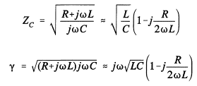 4.35 | 4.35 | 1.68 | 460.35 | 26.83 | 2.00 | - | 0 | 1 | 1 | 4.00 | $1,100,000.00
0% | 60 | 100.00% | 8.02 | 0.9219 | 8.69 | 0.00 | 4.50 | 29.96 | 4.00 | 29.97 | 25.09 | 100% | 20/35kV EPR 120mm2 Cu | 1 | 1 | 250.85 | 200 | 108% | 27.036066918 | 76% | 189.87232479 | 8.56 | 100% | 25.091353035 | 80% | 200.06224458 | 8.0 | 7% | 8.89 | 8.69 | 2.42 | 14,045.13 | 864.84 | 2.00 | 2.00 | 3 | 2 | 4 | 11.00 | $3,025,000.00
 |  |  |  |  |  |  |  |  |  |  |  |  |  |  |  |  |  |  |  |  |  |  |  |  |  |  |  |  |  |  |  | R$ 14,982.24 | 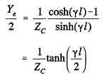 |  |  |  |  |  | 2.72 | R$ 6,325,000.00

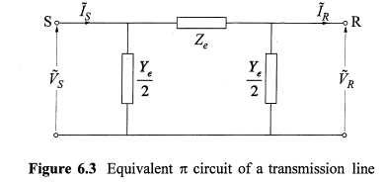

 | sim
 | não

